成本分析
序号 | 计划单号 | 订单日期 | 产品名称 | 订单数量 | 单价 | 模具费 | 实际使用材料费 | 人工 | 总人工成本 | 测试费 | 利润 | 备注
1 | S24050046 | 2024-05-14 | GS-1399 时尚迷你耳机包*黑色 | 15016 | 27 | 5680 | 201058.45 | 2.94975 | 44293.446 | 无 | 154400.104 | 1399包包保压模3套*800元=2400元。成型模2套*800元=1600元 。堃宏大钢片模具费880，小钢片模具费800。 2400+1600+880+800=5680元
2 |  | 2024-05-14 | GS-1399 时尚迷你耳机包*红色 | 5025 | 27 |  |  | 2.94975 | 14822.49375 | 无
3 | S24020041 | 2024-02-27 | BN962耳套 深灰色 L边 | 6040 | 5.85 | 22360 |  |  |  |  |  | 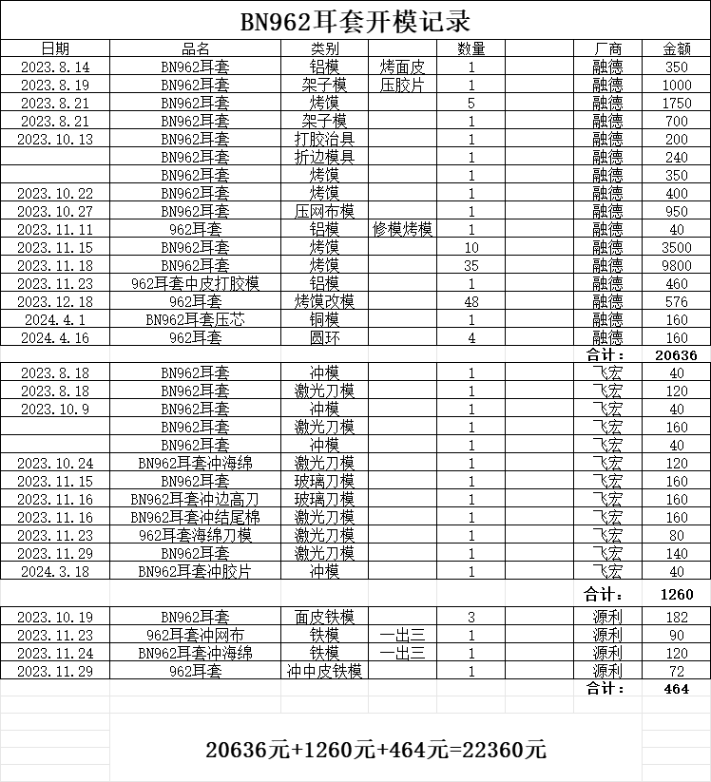
4 | S24020042 | 2024-02-27 | BN962耳套 深灰色 R边 | 6040 | 5.85
5 | S24020045 | 2024-02-27 | BN962耳套 香槟色 L边 | 6040 | 5.85
6 | S24020046 | 2024-02-27 | BN962耳套 香槟色 R边 | 6040 | 5.85
7 | S24020047 | 2024-02-27 | BN962耳套 茶绿色 L边 | 6040 | 5.85
8 | S24020048 | 2024-02-27 | BN962耳套 茶绿色 R边 | 6040 | 5.85
9 | S24020049 | 2024-02-27 | BN962耳套 梦紫色 L边 | 6040 | 5.85
10 | S24020050 | 2024-02-27 | BN962耳套 梦紫色 R边 | 6040 | 5.85
11 | S24020030 | 2024-02-27 | BN962耳套 浅灰色 R边 | 6040 | 5.85

